Sheet1
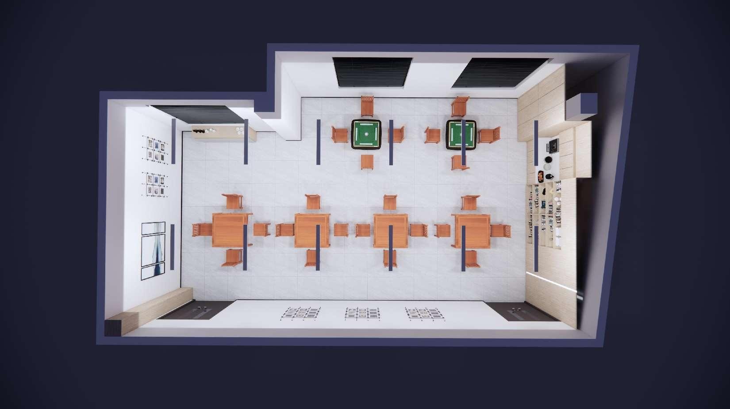
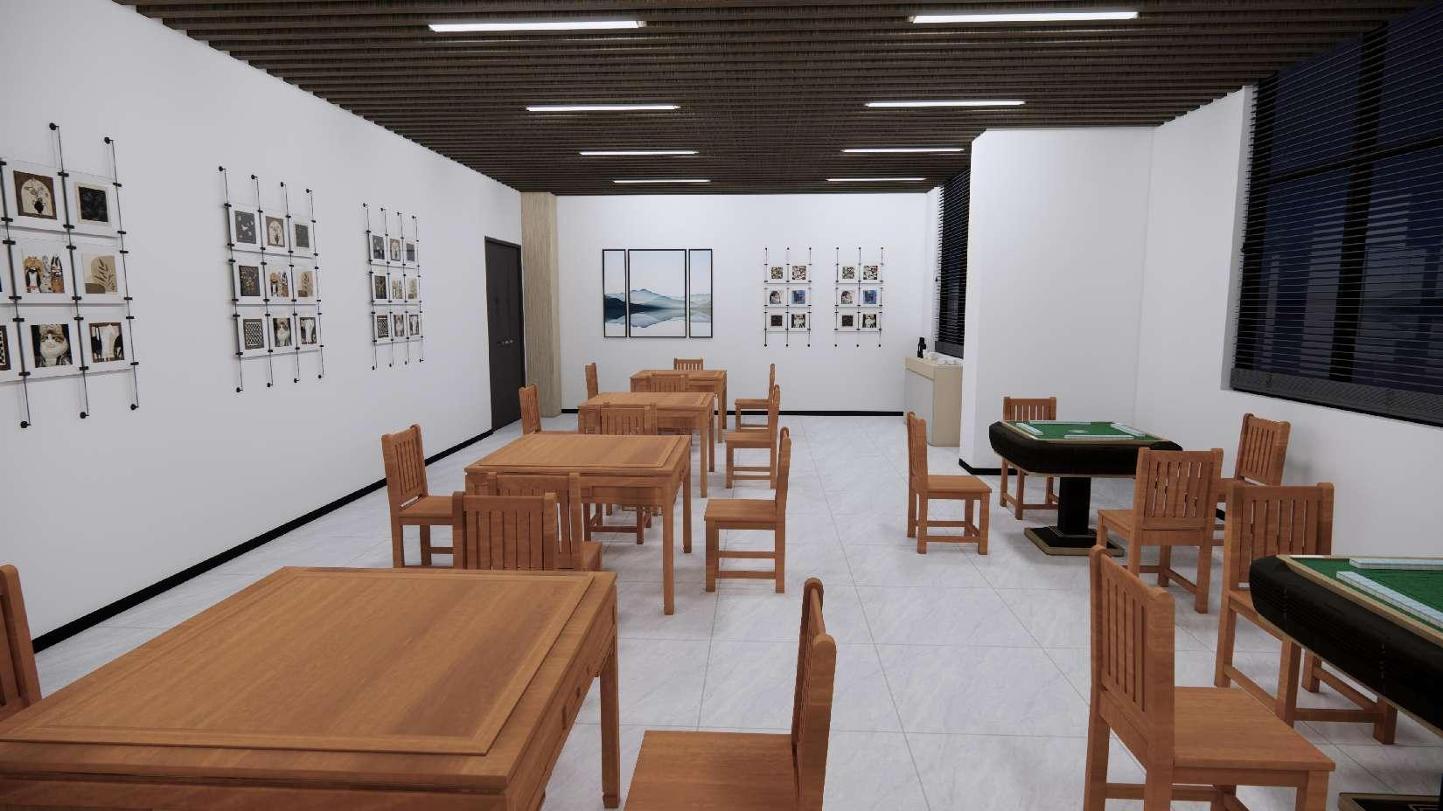
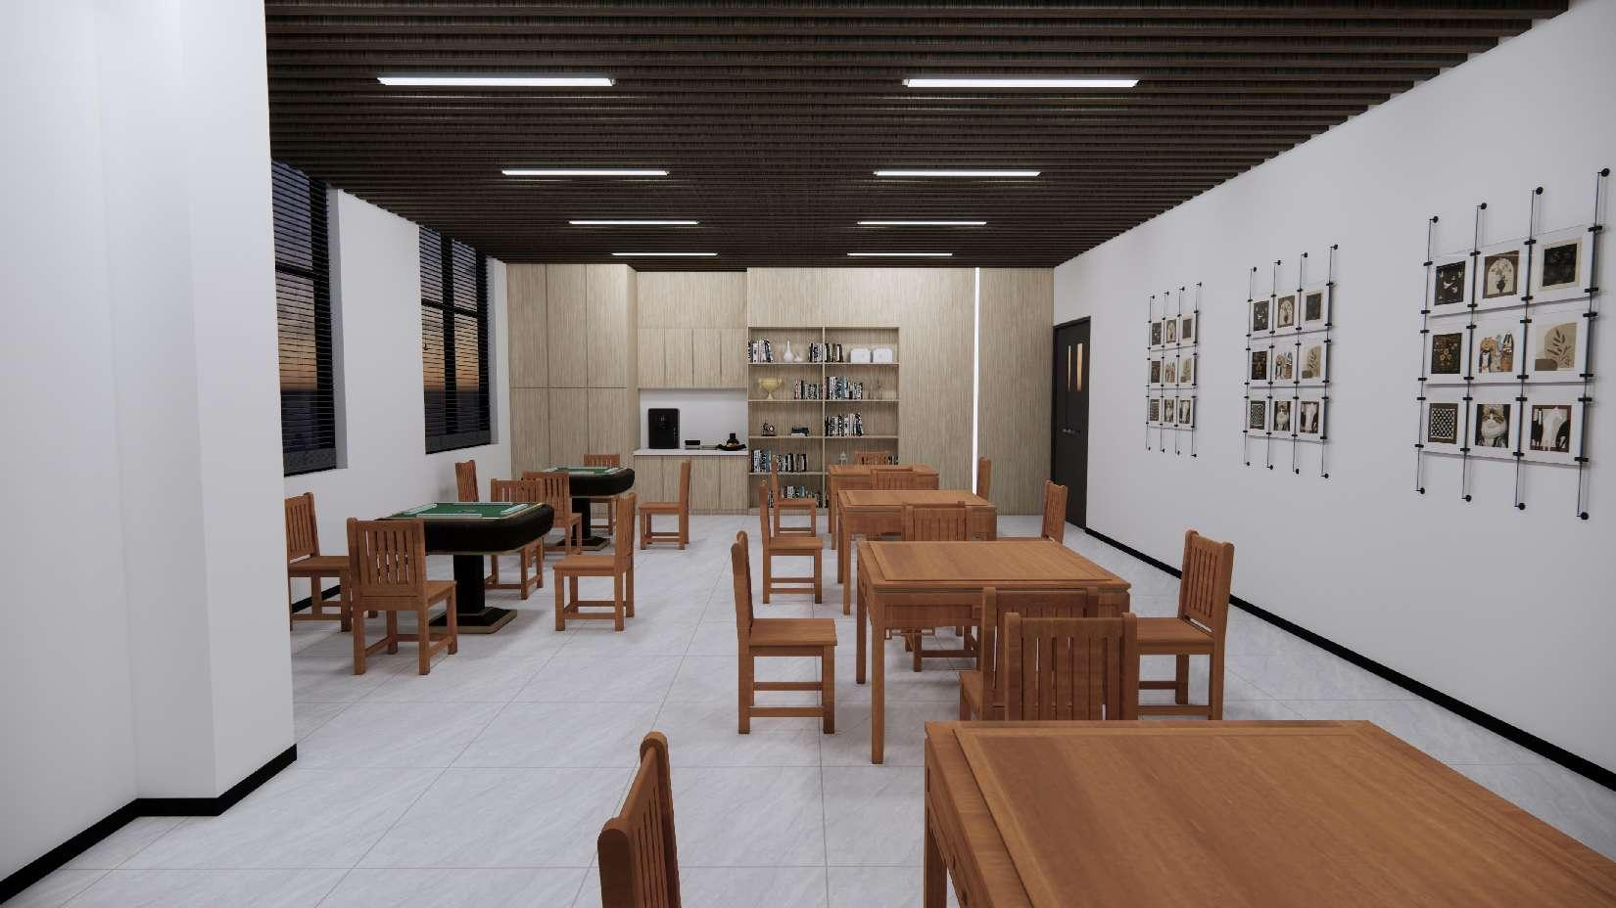
东南电化棋牌活动室技术规划书
序号 | 名称 | 规格 | 数量 | 单位 | 样式图片 | 备注 | 含税价 | 不含税价 | 税额 | 税率
1 | 墙面肌理漆更换A | 11400*3300mm | 37.62 | ㎡ |  | 更换肌理漆
2 | 墙面肌理漆更换B | 5400*3300mm | 17.82 | ㎡ |  | 更换肌理漆
3 | 墙面肌理漆更换C | 4100*3300mm-2100*2500mm | 8.28 | ㎡ |  | 更换肌理漆
4 | 墙面肌理漆更换D | 8900*3300mm-2100*2650mm*2 | 18.24 | ㎡ |  | 更换肌理漆
5 | 百叶窗帘 | 2050*2650mm | 3 | 面 |  | PVC材质
6 | 现代挂画组合 | 1650*1300mm | 1 | 组 |  | 图片仅作展示，图像画面以实际为准
7 | 亚克力装饰画 | 1400*330mm | 13 | 列 |  | 图片仅作展示，图像画面以实际为准
8 | 定制餐边柜 | 1800*950*370mm | 1 | 个 |  | 整柜木作定制
9 | 定制水吧台壁柜 | 7000*3250mm | 22.75 | ㎡ |  | 木作定制，含15mm厚度石英石台面及一条装饰灯带
11 | 装饰包柱 | 400*400*4000mm | 1 | 个 |  | 轻钢木龙骨作基，面贴装饰木板
12 | 方通格栅吊顶 | 81.5㎡ | 81.5 | ㎡ |  | 深色木纹方通吊顶，间隔100mm排列
13 | 天花喷黑色油漆 | 81.5㎡ | 81.5 | ㎡ | - | -
14 | 长条格栅灯 | 1200*100*40mm | 12 | 盏 |  | 优质铝材灯体，精工一体压制而成，质感明显，防腐耐磨，持久耐用
15 | 强弱电布线及辅材费用 | 81.5㎡ | 1 | 项 | - | 工费及其辅材，吊顶布线及线材、强弱电主辅材及安装
17 | 窗外侧防水处理及辅材费用 | - | 1 | 项 | - | 就现有靠窗墙面渗水问题进行处理
18 | 地面砖拆除 | 81.5㎡ | 81.5 | ㎡ | - | 拆除及垃圾清运
19 | 灰白色地砖采购及铺设 | 81.5㎡ | 82.5 | ㎡ |  | 水泥砂做基找平，800*800mm瓷砖
20 | 插座埋线至4台麻将机 | - | 2 | 条 | - | 含墙面修复
21 | 黑色踢脚线 | 80mm | 28 | 米 |  | 黑色瓷砖踢脚线，水泥砂浆安装

